低脂
晚餐菜单
序号 | 菜名 | 做菜步骤 | 图片 | 链接
1 | 西兰花虾仁豆腐蒸蛋 | 1 西蓝花掰成小朵，用盐水浸泡。虾去头去虾线，分别焯水。 2 鸡蛋打散加水加盐，蛋液和水的比例大概是1:1.2左右，盐先少放一点，蒸好了如果淡了可以加点生抽增加口感。 3 碗底铺上嫩豆腐，倒入鸡蛋液，西蓝花 虾仁。碗上蒙个保鲜膜，为了防止水蒸气破坏蛋羹的表面平整，没有保鲜膜不用也行，或者盖个盘子。 4 大火蒸15分钟左右就可以啦，淋上香油和生抽，拌匀开吃！ | 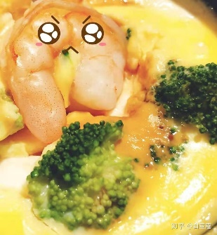
2 | 酸甜玉米鸡胸肉 | 1 鸡胸肉切丁，用一点盐，一点淀粉，白胡椒腌制10分钟。 2 起锅烧油把番茄炒出汁，撒一点盐可以让番茄出汁更彻底。 3 然后下鸡胸肉翻炒变色，最后放玉米粒，添一点水煮沸2-3分钟即可。 | 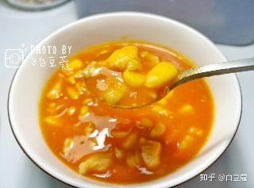
3 | 低脂蔬菜鸡肉饼 | 1 鸡胸肉、西蓝花、胡萝卜一起用料理机打碎。 加入生抽、淀粉、黑胡椒粉搅拌均匀，腌制10分钟左右 2、用手抓一块肉馅，团成团。 3、不粘锅放一点油，油热冒烟后把团子放里面，用铲子压扁， 煎大概5分钟左右，两面金黄就可以吃啦。
4 | 低卡蒜蓉蒸龙利鱼 | 1 先把龙利鱼切小块，腌一下，去腥用葱姜，2勺料酒，一点点盐，抓匀腌15分钟。 2 做金银蒜。蒜剥好后用切成蒜蓉，不要刀拍或者用压蒜器，蒜的汁液流出来会粘锅发苦。 锅里烧油热稍微冒烟，下一半的蒜蓉，小火炸到金黄色后捞出来，和剩余的新鲜蒜粒混合，放一点盐，再把锅里炸蒜的油泼上去就可以了。 3 蒜和金针菇 小米辣，均匀铺到鱼上面，然后倒入蒸鱼豉油。因为蒜蓉里面放盐了，所以蒸鱼豉油不要倒多了，大火上锅蒸十五分钟，撒上小米辣葱花就好啦。
5 | 西班牙土豆烘蛋 | ▪️准备食材：土豆半个、洋葱半个、鸡蛋4个、牛奶适量、盐 ▪️制作步骤：1️ 土豆切成小方块， 煮10分钟左右，尝一块绵软软的就好了 2 鸡蛋一定要多，这样才能把土豆包起来，蛋液加牛奶和适量盐打散。 3️ 锅内放油，把洋葱丁和土豆丁稍微炒一下，放一点点盐。 4 关小火，倒蛋液。然后盖上盖子烘大约4分钟，到锅中的蛋液全部凝固，然后把蛋饼倒出来，放到砧板上翻面再滑回锅里，再烘2分钟； | 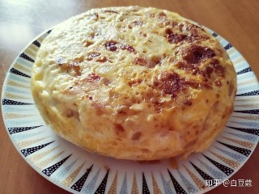
6 | 虾仁烧豆腐 | 1 虾仁里加一勺料酒腌制10分钟。嫩豆腐焯水后切片，调个酱汁：5勺水，2勺生抽，半勺老抽，一勺蚝油，一点盐，最好是买鲜虾，用虾头和虾壳做炒虾油，更香！ 2 锅里放一点油，放虾头虾壳炒出红油，捞出后，爆香葱姜蒜，加入酱汁，煮沸后下豆腐煮10分钟左右，再下虾仁煮熟，大火收汁就可以啦~
7 | 虾仁菌菇冬瓜汤 | 材料：冬瓜1块、海鲜菇、虾仁、姜片、葱做法： 1 冬瓜去皮去瓤，切成1CM左右的方块。虾去头去壳去虾线，虾头靠近眼睛那个地方发黑的那里，用剪刀剪掉扔了，留下虾头内的虾油和虾壳。 2 锅中加入一点点油，把虾壳和虾头爆炒到出现黄澄澄的虾油后，把他们捞出来给朋友吃 3 依次加入冬瓜，虾仁，海鲜菇翻炒2虾，加盐，水，煮10分钟左右吧，戳一戳冬瓜可以戳透就可以出锅啦～
8 | 鸡胸肉蔬菜卷 | 食材：土豆，鸡胸肉，黄瓜，胡萝卜，生菜（紫甘蓝也可以） 调味：胡椒粉4克，盐适量，料酒1勺，食用油少许 做法：1土豆蒸熟后装到用保鲜袋，用擀杖压成泥，放一点点盐调味，胡萝卜和黄瓜都切成丝 2 鸡胸肉片成2片，两面都抹上胡椒粉 盐 一点点淀粉 辣椒粉 。 3 热锅放点油，大火，鸡胸肉一面煎1分钟，然后翻面煎30秒关火，盖盖子闷5分钟后，取出来切成条。这个方法煎出来的鸡胸肉特别嫩！包熟！ 4 拿一个盘子上一层保鲜膜，铺上两片生菜，再把土豆泥均匀的铺满生菜，然后依次把胡萝卜丝鸡胸肉铺满。卷起来，包紧，对半切开就阔以吃啦～
9 | 娃娃菜虾滑粉丝汤 | 食材基围虾，娃娃菜，粉丝，香油，盐，葱姜，料酒，淀粉，蛋清，白胡椒粉做法 1 基围虾去虾线和外壳，虾头洗净备用，虾仁剁成肉糜，加一点盐，白胡椒粉，一小勺料酒，半个蛋清，一勺半淀粉，朝一个方向搅拌上劲 2 锅里放一点油。虾头炒出虾油，炒的时候按压虾头就会出油！虾头炒好捞出。 3 锅里倒入一大碗水，水开后放粉丝煮软后放虾滑娃娃菜，煮熟后加几滴香油，撒一点盐和葱花出锅即可。
10 | 低卡土豆泥寿司 | 土豆 1个 鸡蛋 2个 小黄瓜 1根 胡萝卜 适量 火腿肠 1根 生菜 适量 海苔 2片 步骤：①土豆蒸熟(去皮切块蒸熟的更快熟)后，碾成泥，可以加点盐和胡椒粉粉搅拌均匀。你也可以加牛奶，増加奶香味。或者其他你喜欢的调料 ②胡萝卜 、黄瓜、火腿肠切条 ③打蛋摊蛋饼，蛋液里要加一点盐。注意！蛋饼要比海苔小一点，方便后期卷起来。 ④海苔铺在卷席上,均匀的抹上层土豆泥。注意不要完全抹到边,需要留点空白,这样防止巻动时土豆泥挤到外面去了 ⑤再铺上蛋皮,接着放上生菜、胡萝ト、火腿肠、黄瓜条,投喜好所上酱料,我用了自己做的沙拉酱。其他食材也可以加,比如肉松、煎的鸡胸肉，脆萝卜什么的。 | 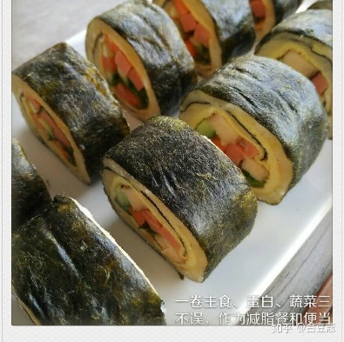
11 | 低卡意面套餐 | 黑椒香菇嫩鸡意面（肉感很足！） 食材：鸡胸肉40g，白蘑菇4个，蒜1颗 做法：鸡胸肉切条后加入1勺生抽1勺水半勺蚝油适量黑胡椒，腌制10分钟以上（越久越入味）；蘑菇切片蒜切末；锅热加少许橄榄油下蒜末，加入鸡胸肉炒熟后盛出；用剩余蒜油炒熟蘑菇，加半勺生抽；倒入意面加入黑胡椒粉，半勺生抽，半勺蚝油。
12 | 套餐 | 周一:辣椒鸡腿丁+包菜 358kcal 鸡腿2个 辣椒适量 包菜半个 杂粮饭100g 鸡腿丁腌制20分钟 调料:生抽2勺 料酒1勺 耗油1勺 淀粉1勺 姜蒜爆香加入鸡丁后续加入辣椒老抽盐调味 包菜撕小片洗净揉干水分 料汁2勺生抽1勺耗油1勺代糖小半碗清水 少量油大蒜干辣椒爆香后倒入包菜炒30秒加入料汁 | 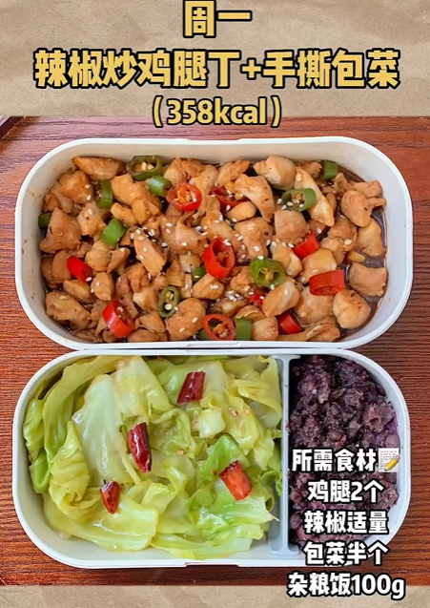 | https://www.bilibili.com/video/BV1sB4y1k7SH?buvid=ZE441BEA9E57E12A471D961D1B497ABFB5F5&from_spmid=search.search-result.0.0&is_story_h5=false&mid=Cw81GT3DDnsJG2n%2ByYUzXA%3D%3D&plat_id=116&share_from=ugc&share_medium=iphone&share_plat=ios&share_session_id=022CCB23-1BFF-4A9C-A456-A3DFF4B3CAAA&share_source=WEIXIN&share_tag=s_i&spmid=united.player-video-detail.0.0&timestamp=1756211662&unique_k=niQNfRP&up_id=431251568&vd_source=8ed0fb1f85f05ef41e81264cbf4ff8e5
13 | 套餐 | 周二:柠檬虾荞麦面 347kcal 虾仁150g 荞麦面50g 黄瓜半根 柠檬一个 香菜小米椒适量 半个柠檬切片半个柠檬挤汁 黄瓜拍碎虾仁焯水 在配料上挤柠檬汁 准备料汁2勺生抽1勺醋1勺耗油1勺香油半碗凉开水淋在食材上 荞麦面煮熟过冰水+1勺麻油白芝麻搅拌 吃的时候把面拌到汤汁里 nice | 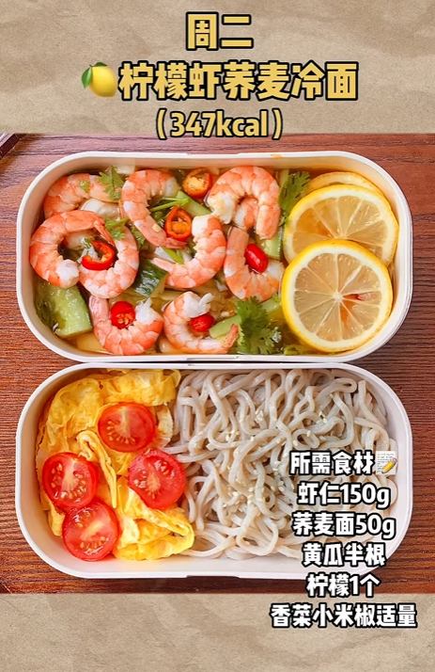 | https://www.bilibili.com/video/BV1sB4y1k7SH?buvid=ZE441BEA9E57E12A471D961D1B497ABFB5F5&from_spmid=search.search-result.0.0&is_story_h5=false&mid=Cw81GT3DDnsJG2n%2ByYUzXA%3D%3D&plat_id=116&share_from=ugc&share_medium=iphone&share_plat=ios&share_session_id=022CCB23-1BFF-4A9C-A456-A3DFF4B3CAAA&share_source=WEIXIN&share_tag=s_i&spmid=united.player-video-detail.0.0&timestamp=1756211662&unique_k=niQNfRP&up_id=431251568&vd_source=8ed0fb1f85f05ef41e81264cbf4ff8e5
14 | 套餐 | 周三:香菇滑鸡+蒜蓉娃娃菜 337kcal 鸡腿肉2个 香菇适量 娃娃菜一颗 杂粮饭100g 葱蒜小米椒适量 鸡腿肉放姜丝葱段适量 1勺生抽2勺料酒1勺耗油半勺老抽1勺淀粉腌制10分钟 之后切好香菇摆上去 娃娃菜切好后摆盘上锅 调一碗娃娃菜料汁 一勺生抽一勺耗油半碗清水 锅里少量油爆香蒜末倒入料汁 然后淋在娃娃菜上 最后蒸20分钟即可 | 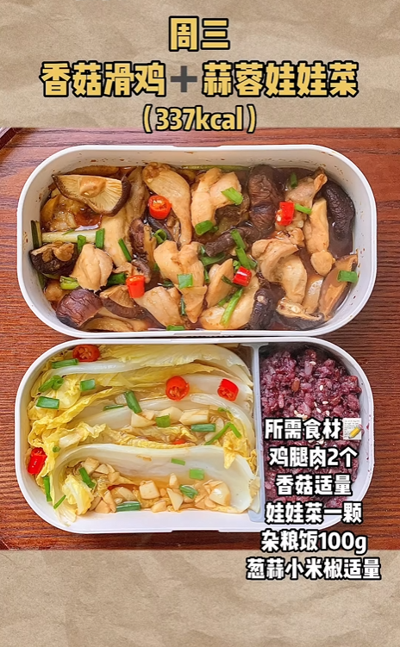 | https://www.bilibili.com/video/BV1sB4y1k7SH?buvid=ZE441BEA9E57E12A471D961D1B497ABFB5F5&from_spmid=search.search-result.0.0&is_story_h5=false&mid=Cw81GT3DDnsJG2n%2ByYUzXA%3D%3D&plat_id=116&share_from=ugc&share_medium=iphone&share_plat=ios&share_session_id=022CCB23-1BFF-4A9C-A456-A3DFF4B3CAAA&share_source=WEIXIN&share_tag=s_i&spmid=united.player-video-detail.0.0&timestamp=1756211662&unique_k=niQNfRP&up_id=431251568&vd_source=8ed0fb1f85f05ef41e81264cbf4ff8e5
15 | 套餐 | 周四:小炒牛肉丝+蒜蓉油麦菜 344kcal 食材:牛肉150g大蒜小米椒香菜适量 油麦菜1颗 杂粮饭100g 牛肉丝加上一勺生抽一勺料酒一勺耗油一勺淀粉黑胡椒 抓匀后加一勺油腌制20分钟 大蒜辣椒切碎锅里爆香加一勺生抽一勺耗油调味加入牛肉丝炒40秒加香菜翻炒 蒜末爆香后放入油麦菜杆炒软后加入菜叶 熟后加盐调味 | 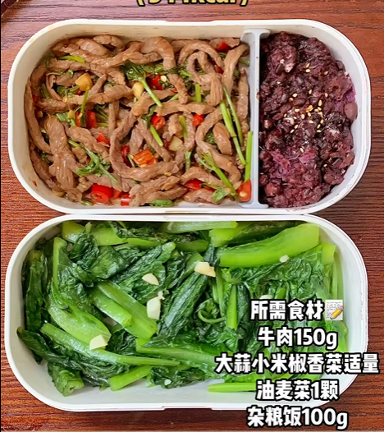 | https://www.bilibili.com/video/BV1sB4y1k7SH?buvid=ZE441BEA9E57E12A471D961D1B497ABFB5F5&from_spmid=search.search-result.0.0&is_story_h5=false&mid=Cw81GT3DDnsJG2n%2ByYUzXA%3D%3D&plat_id=116&share_from=ugc&share_medium=iphone&share_plat=ios&share_session_id=022CCB23-1BFF-4A9C-A456-A3DFF4B3CAAA&share_source=WEIXIN&share_tag=s_i&spmid=united.player-video-detail.0.0&timestamp=1756211662&unique_k=niQNfRP&up_id=431251568&vd_source=8ed0fb1f85f05ef41e81264cbf4ff8e5
16 | 套餐 | 周五:空气炸锅烤时蔬 411kcal 食材:鸡腿两个香菇适量玉米1根西蓝花100g 鸡腿去皮滑几刀口子放入两勺生抽两勺料酒一勺耗油半勺老抽黑胡椒盐姜片腌制两个小时 西蓝花用盐水泡祛除杂质 其他食材加入一勺橄榄油一勺耗油半勺代糖半勺辣椒粉黑胡椒盐腌制5分钟 鸡腿玉米烤20分钟西蓝花香菇烤10分钟 鸡腿中途记得翻面 | 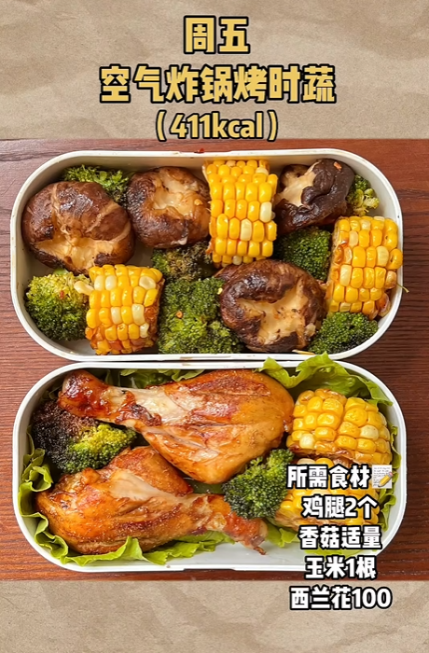 | https://www.bilibili.com/video/BV1sB4y1k7SH?buvid=ZE441BEA9E57E12A471D961D1B497ABFB5F5&from_spmid=search.search-result.0.0&is_story_h5=false&mid=Cw81GT3DDnsJG2n%2ByYUzXA%3D%3D&plat_id=116&share_from=ugc&share_medium=iphone&share_plat=ios&share_session_id=022CCB23-1BFF-4A9C-A456-A3DFF4B3CAAA&share_source=WEIXIN&share_tag=s_i&spmid=united.player-video-detail.0.0&timestamp=1756211662&unique_k=niQNfRP&up_id=431251568&vd_source=8ed0fb1f85f05ef41e81264cbf4ff8e5
17 | 套餐 | 周六:彩椒炒荷兰豆+番茄炒蛋 357kcal 食材:彩椒各半个香菇适量荷兰豆100g西红柿1个鸡蛋2个红薯1个葱蒜适量 荷兰豆焯水 蒜末爆香加入香菇炒软加入彩椒炒然后加入荷兰豆 一点耗油和盐调味 番茄炒蛋都会做 红薯煮熟就行 | 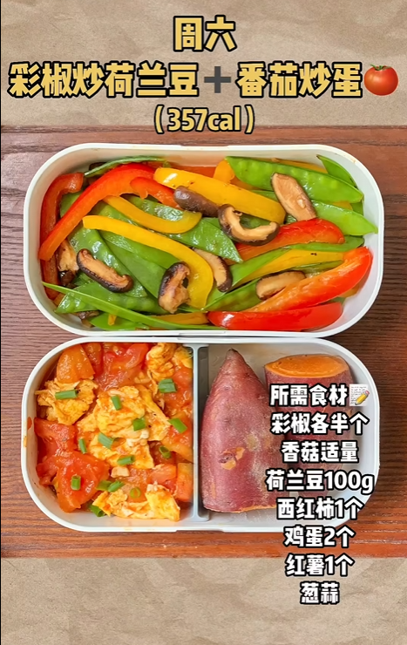 | https://www.bilibili.com/video/BV1sB4y1k7SH?buvid=ZE441BEA9E57E12A471D961D1B497ABFB5F5&from_spmid=search.search-result.0.0&is_story_h5=false&mid=Cw81GT3DDnsJG2n%2ByYUzXA%3D%3D&plat_id=116&share_from=ugc&share_medium=iphone&share_plat=ios&share_session_id=022CCB23-1BFF-4A9C-A456-A3DFF4B3CAAA&share_source=WEIXIN&share_tag=s_i&spmid=united.player-video-detail.0.0&timestamp=1756211662&unique_k=niQNfRP&up_id=431251568&vd_source=8ed0fb1f85f05ef41e81264cbf4ff8e5
18
19
20
21
22
23
24
25

